Лист1
Наблюдение | В период Surge видим более низкую price-to-order конверсию
Гипотеза | Если убрать надпись "повышенный спрос", то конверсия в заказ увеличится на 10пп | значение p-value изначально может очень быстро прийти в необходимое значение для остановки аб-теста, т.к. пользователи могут подумать что они "успели" заказать до повышенного спроса, или в приложении какой-то баг и, следовательно, интенсивнее делать заказы такси. Но со временем, тенденция может измениться и значения конверсии придут в прежнюю норму, когда пользователи, допустим, поймут что стоимость в вечерние часы без пометки "повышенный спрос" такая же как и была раньше, когда пометка показывалась. Т.е. мы сможем повысить конверсия не короткий промежуток времени, и далее она внось упадет | деобходимо будет продливать тест, чтобы убедиться в устойчивости новой метрики
Этапы аб-теста | 1. Определить целевых пользователей | те пользователи, которые увидели цену в период сурджа.
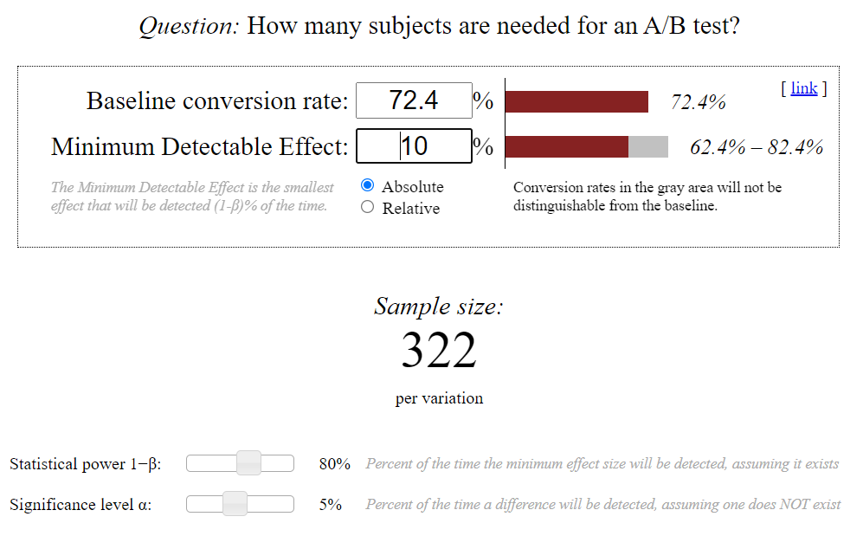
 | 2. Посчитать среднюю поюзерную конверсию в заказ среди ген сов-ти | чтобы не было повторений user_id
 | 3. С помощью рандома разбиваем на 2 группы всю ген совокупность
 | 4. Рассчитываем необходимый объем выборки | Идем в калькулятор. Устанавливаем фактическую конверсию в заказ у целевых пользователей (72.4%) Альфа = 5% Мощность теста = 80% Минимальный эффект = 10% | Если кол-во наблюдений в каждой из групп( тест и контрол) не меньше значения из калькулятора то продолжаем тест
 | 5. Проводим тест на равенство средних в обеих группах | Если изначально средние показатели метрики в обеих группах распределены нормально : t-тест Если иначе - бутстрап. | Если равенства нет - пересматриваем распределение по группам. Возможно стоит применить помимо рандома еще и разбиение по доп.группам (возраст, класс заказа и т.п.)
 | 6. Раскатываем изменение на user_id из тестовой группы
 | 7. Держим тест 14 дней | Чтобы 2 раза "попасть" на заказы в выходные дни, начало, конец рабочей недели (что-то типа сезонности)
 | 8. Анализируем результаты теста

